모듈,토지경사에따른 이격거리
 | 행간 거리 구하기
 | 태양각 | 모듈길이 | 모듈경사각 | 토지경사각 | 행간 거리 |  |  | 모듈과모듈사이
 | 26 | 2.384 | 15 | 3 | 3.31 | m |  | 1.01 | m

 |  |  |  | 현장적용 | 1 | m |  | 1 | m
 |  |  |  | 적정거리 | 4.31 | m |  | 2.01 | m
 |  |  |  |  |  |  |  |  |  |  |  | 19
 |  |  |  |  | 부분만 채우시길~~ |  |  |  |  |  |  | 1.9137296425
 | 모듈경사각에 따른 수평투영면적 구하기
 | 모듈각 | 경사길이 | 수평거리 | 모듈폭 | 모듈갯수 | 면적(m2) | 축소율
 | 18 | 2.384 | 2.267 | 1.303 | 50 | 147.716 | 4.894 | %
 |  |  | 0.117 |  |  | 155.3176

 | 모듈경사각에 따른 남측부분 지면고(외기둥의 경우)
 | 모듈각 | 경사길이 | 경사고 | 높이(중심) | 앞면고(남측)
 | 23 | 2.465 | 0.963 | 1.1 | 0.62

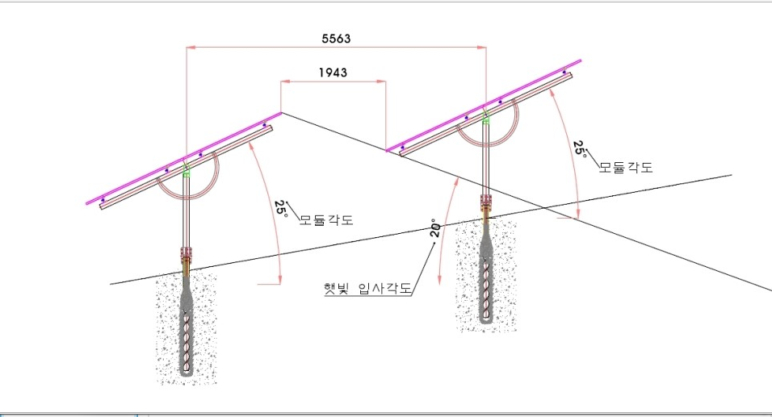

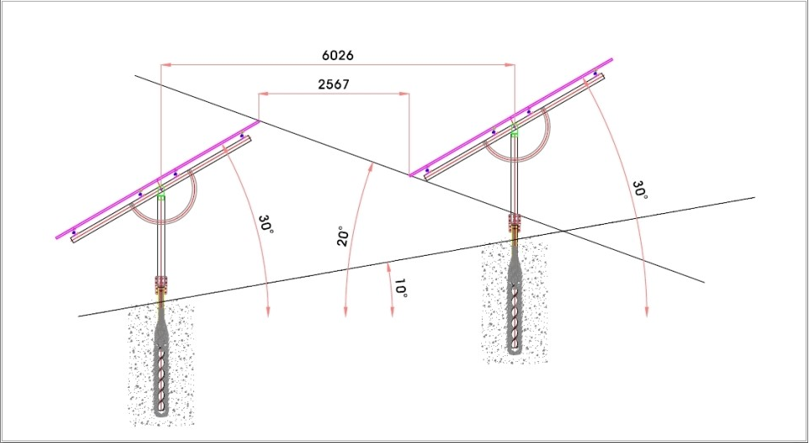

모듈 사이즈에 대한 면적대비 효율

 | 모듈명 | 출력(w) | 길이 | 폭 | 면적 | 경사각 | 모듈수량 | 면적계 | 설치량 | 방정식 | 150이하설치시 최대수량
 | 진코 | 630 | 2.465 | 1.134 | 2.57 | 23 | 56 | 144.09339962 | 35.28 | 2.2690444637 | 58.295522363
 | 트리나 | 700 | 2.384 | 1.303 | 2.86 | 23 | 52 | 148.68942881 | 36.4 | 2.1944835705 | 52.458335893
 | jingsun징선 | 750 | 2.384 | 1.303 | 2.86 | 23 | 52 | 148.68942881 | 39 | 2.1944835705 | 52.458335893
 | 한화 | 630 | 2.462 | 1.134 | 2.57 | 23 | 57 | 146.48799726 | 35.91 | 2.2662829491 | 58.366556712
 |  | 660 | 2.4 | 1.304 | 2.94 | 20 | 49 | 144.10223927 | 32.34 | 2.2552622898 | 51.005453053

모듈에 따른 면적대비 효용

 | 모듈명 | 출력(w) | 길이 | 폭 | 면적 | 출력/면적 | 개방전압 | 직렬 | 볼트 | Vmpp
 | 진코 | 630 | 2.465 | 1.134 | 2.7953 | 225.4 | 55.85 | 14 | 781.9 | 46.26 | 647.64
 | 트리나 | 700 | 2.384 | 1.303 | 3.1064 | 225.3 | 45.9 | 17 | 780.3 | 38.1 | 647.7
 | jingsun징선 | 750 | 2.384 | 1.303 | 3.1064 | 241.4 | 46.54 | 16 | 744.64
 | 한화 | 630 | 2.462 | 1.134 | 2.7919 | 225.7 | 53.78 | 14 | 752.92

사용인버터

